古城介面開圖
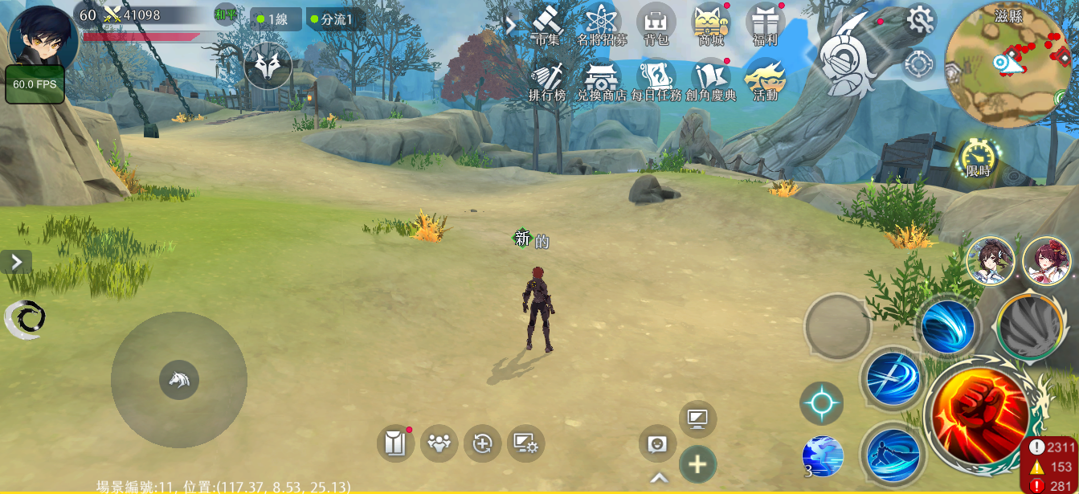
1

1 | 進入活動主介面的方法一，從活動介面進入

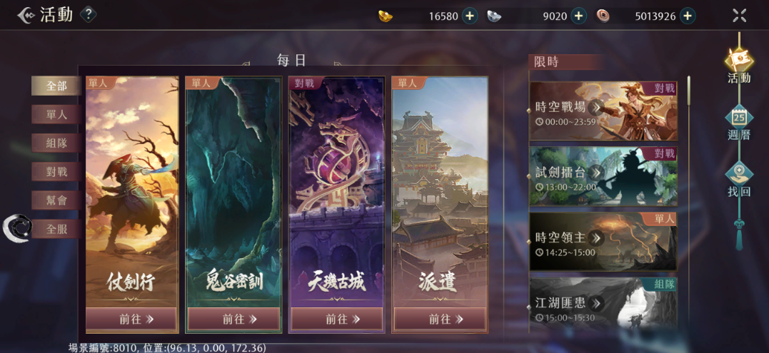

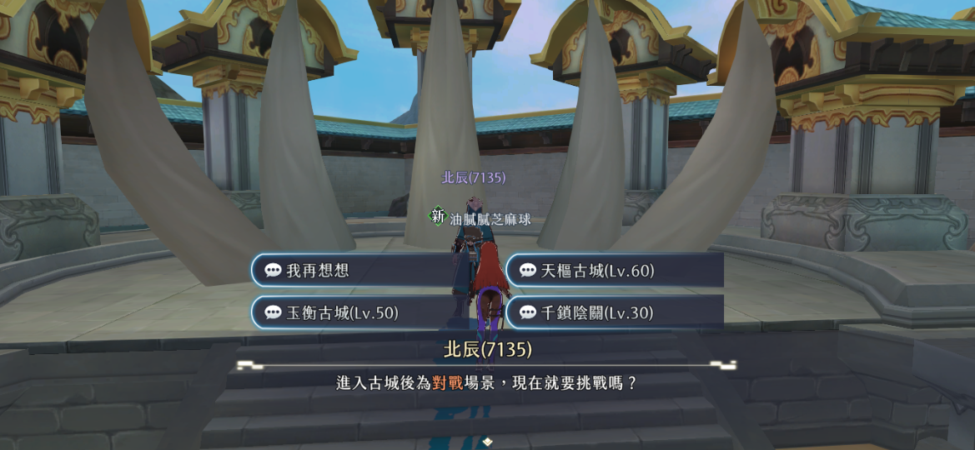

1 | 進入活動主介面的方法二，從幫會領地和npc對話進入

1

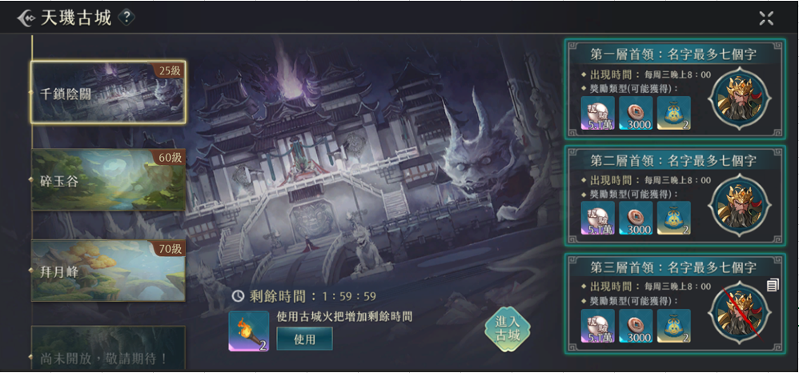
2
1
1，2 | 場景8034千鎖陰關的這種圖
 | 可以有鎖鏈元素和兵馬俑
 | 參考：

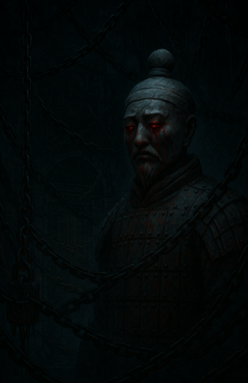

3 | 有人打死首領，點了就會展示傷害排名，如果首領沒有被打死，就不會有這個按鈕
3
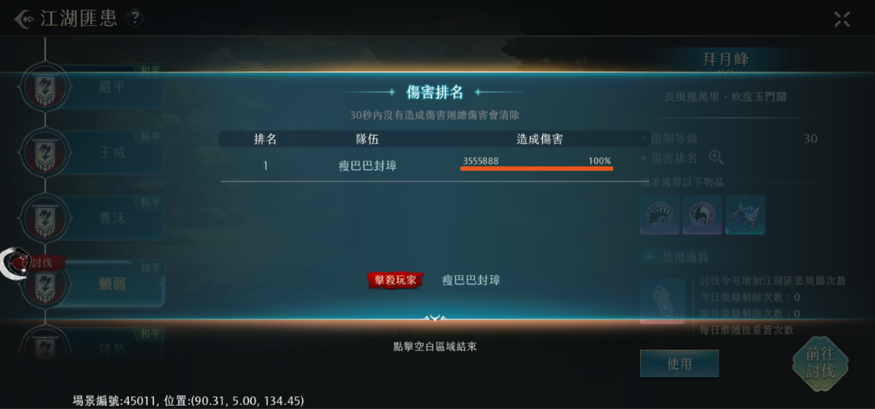
4

5

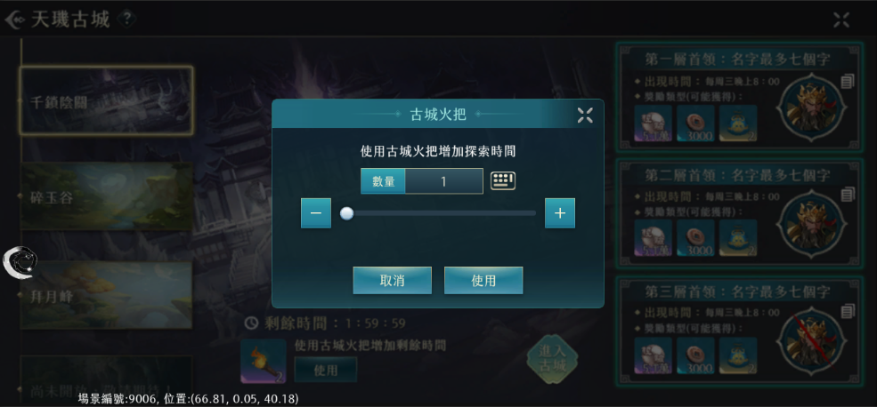

4 | 首領被擊敗的顯示
 | 參考：
6

5 | 古城提燈，新道具，詳見天璣古城icon開圖

6 | 點擊使用會出現的介面

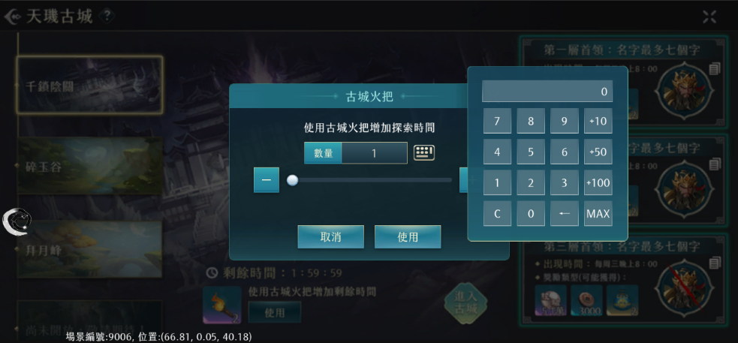

7

7 | 鍵盤顯示

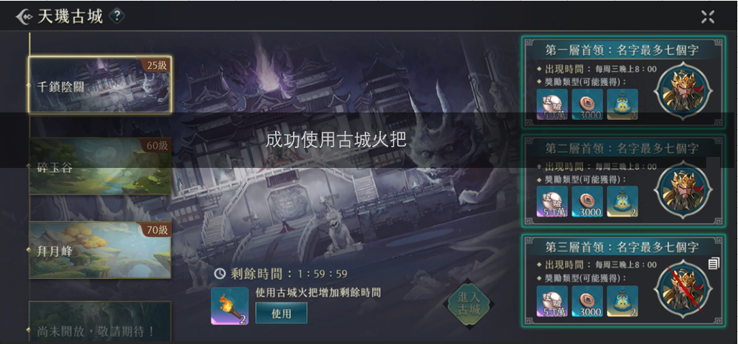

8
8 | 使用道具成功會展示中央訊息

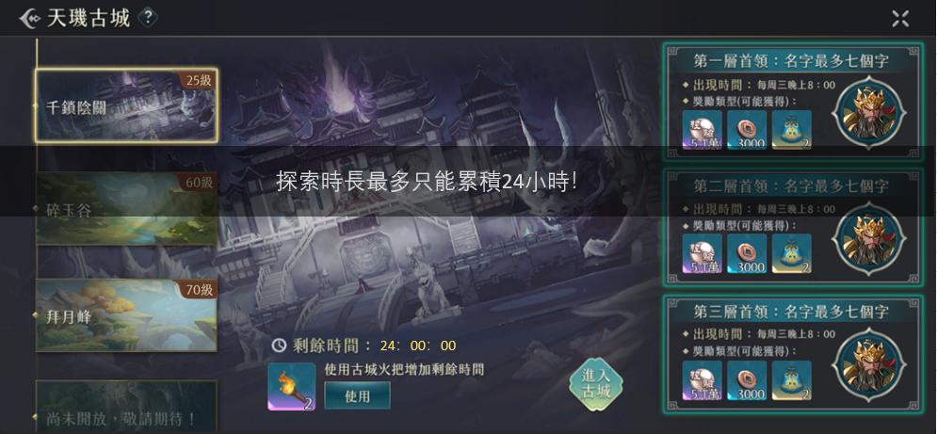

2

1
1 | 探索時間到達上限的顯示

2 | 探索時間到達上限，再點擊進入古城按鍵的中央訊息顯示

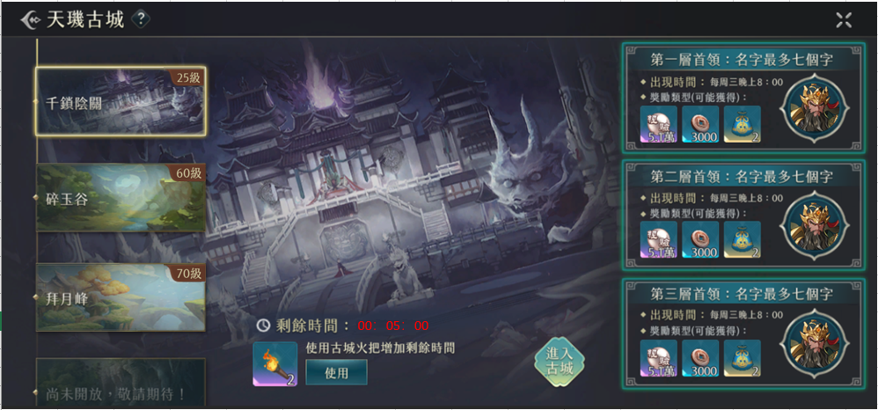

3

3 | 剩餘時間小於等於5分鐘的顯示

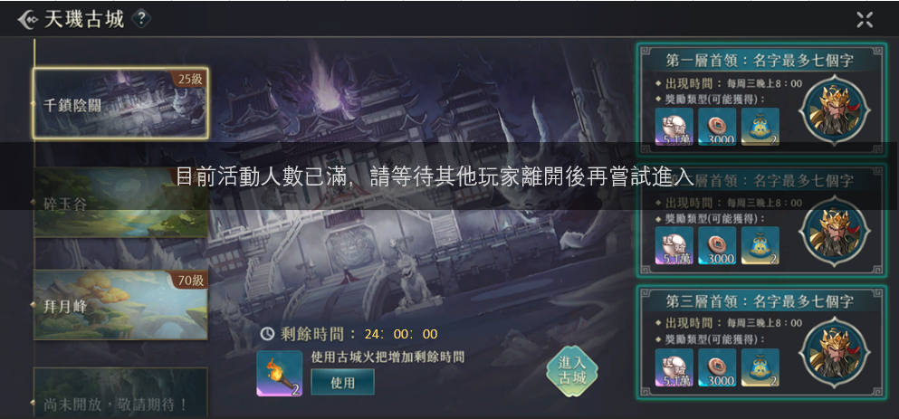

1

1 | 活動場景人數到達上限的時候點擊進入古城按鍵，出現中央訊息的顯示

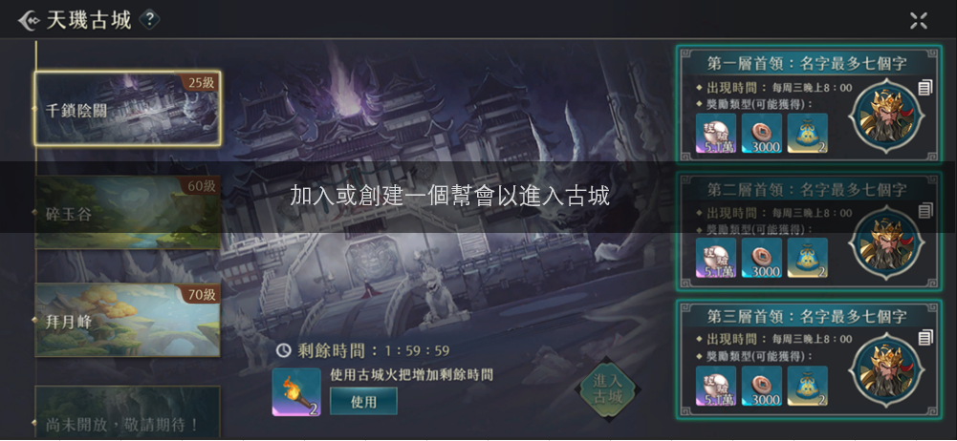

1 | 沒有幫會的玩家看到的進入古城按鍵是灰色的，點擊有中央訊息的顯示

1

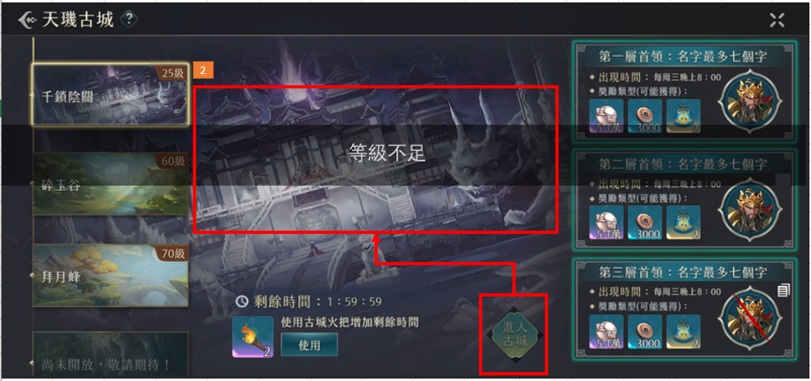

1

1 | 等級不足的玩家看到的進入古城按鍵是灰色的，點擊有中央訊息的顯示

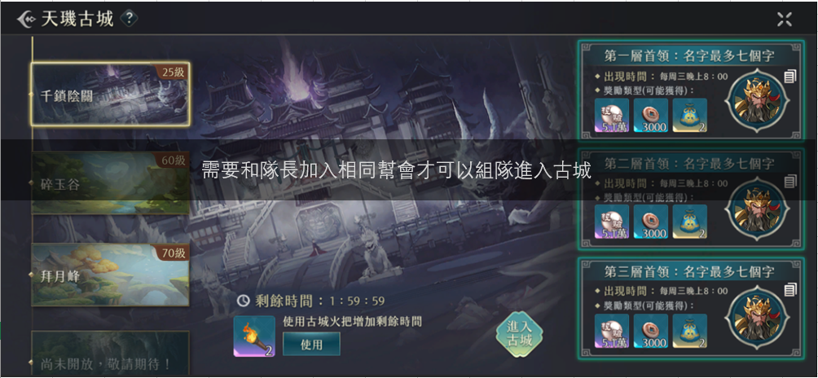

1

1 | 組隊時，和隊長不同幫會想進入古城的中央訊息顯示

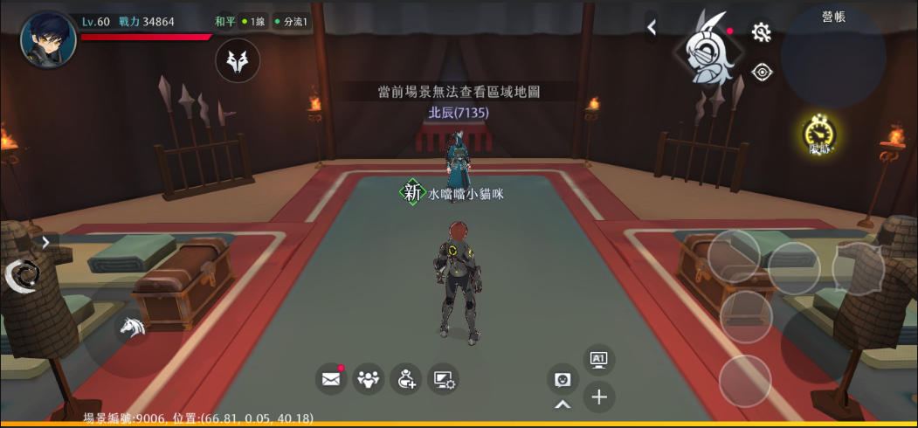
2

1 | 符合所有條件進入古城後，會先來到一個休息場景，這個場景會用場景控制不能戰鬥
1
2 | 休息場景不能點開這邊

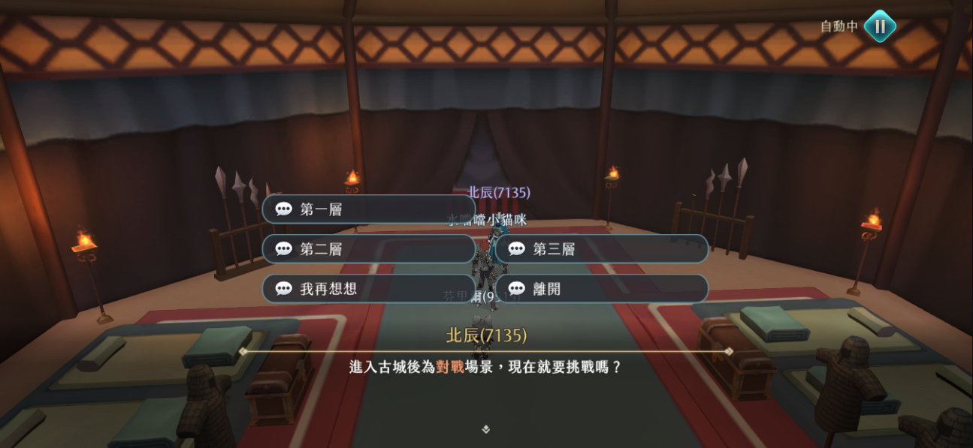

2

2 | 與休息場景的NPC對話的顯示

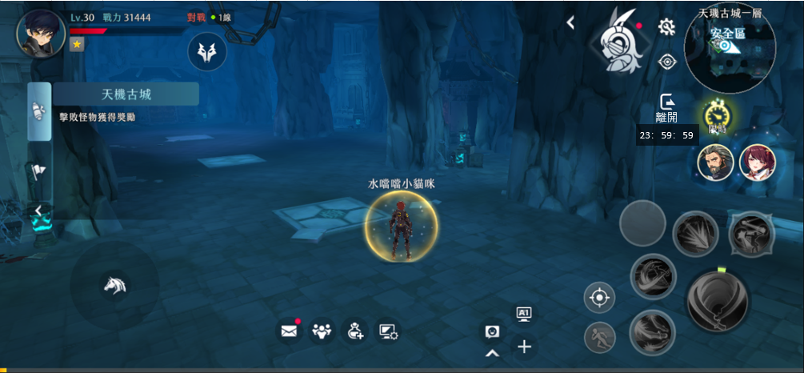

3
4

3 | 與休息場景NPC對話後，進入古城場景，左邊任務欄的顯示

4 | 顯示活動剩餘探索時間

5 | 在古城場景點開來的顯示

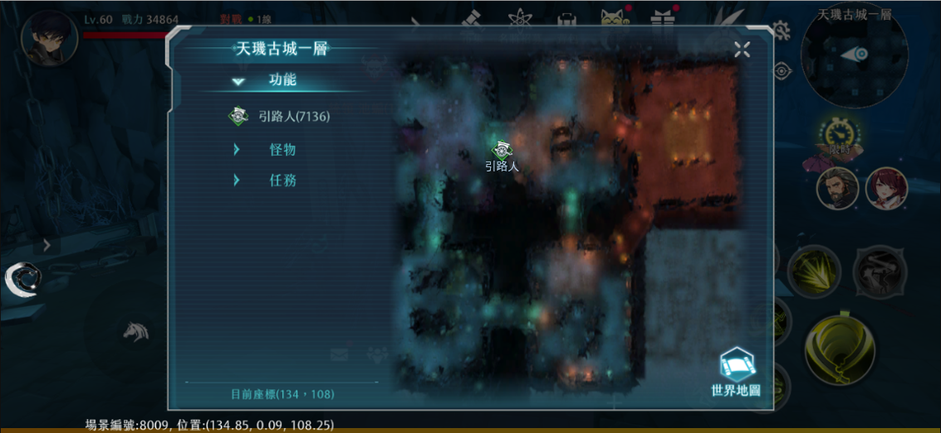

6

6 | 中地圖第一欄位，可以導航到傳送點，左側信息欄位和地圖上的圖標處最大顯示3個字

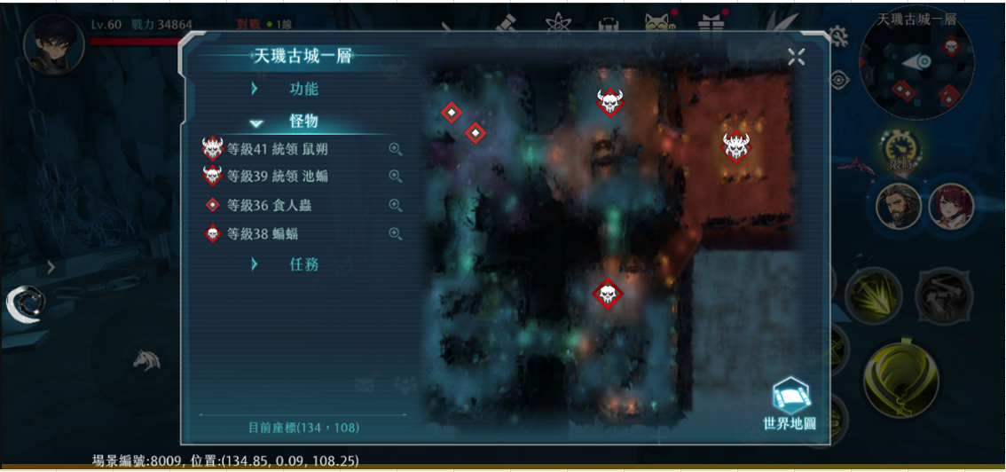
7

7 | 中地圖第二欄位，顯示怪物，左側怪物信息欄位的名字最多十個字

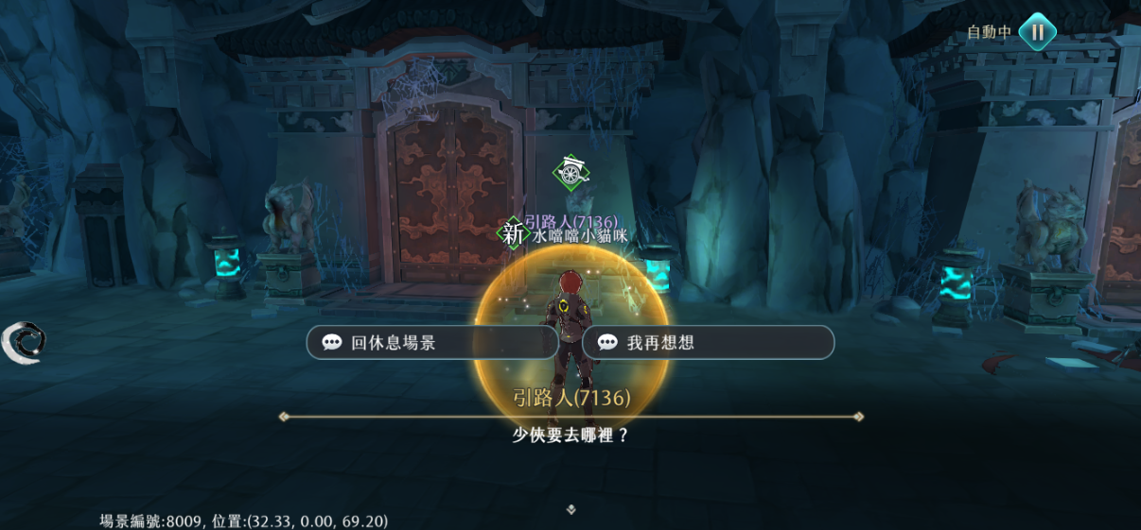

8
8 | 在古城場景與NPC對話的顯示

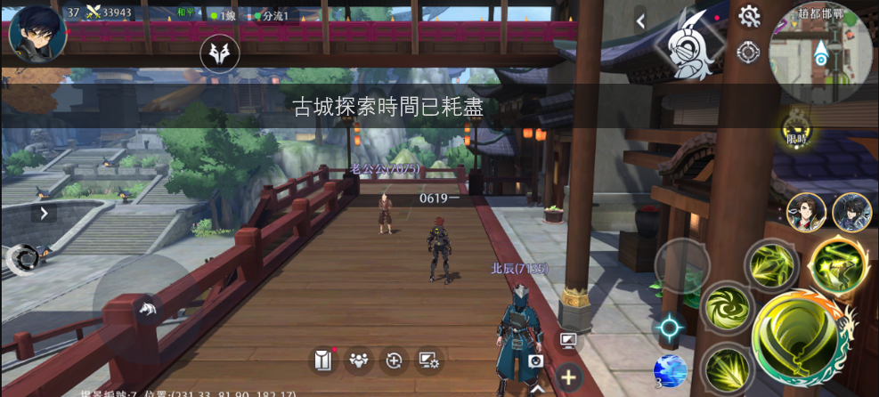
1

1 | 探索時間歸零，强制傳送出古城場景的中央訊息顯示


2

2 | 在活動中退出幫會，也會被强制傳送出場景的中央訊息顯示

1
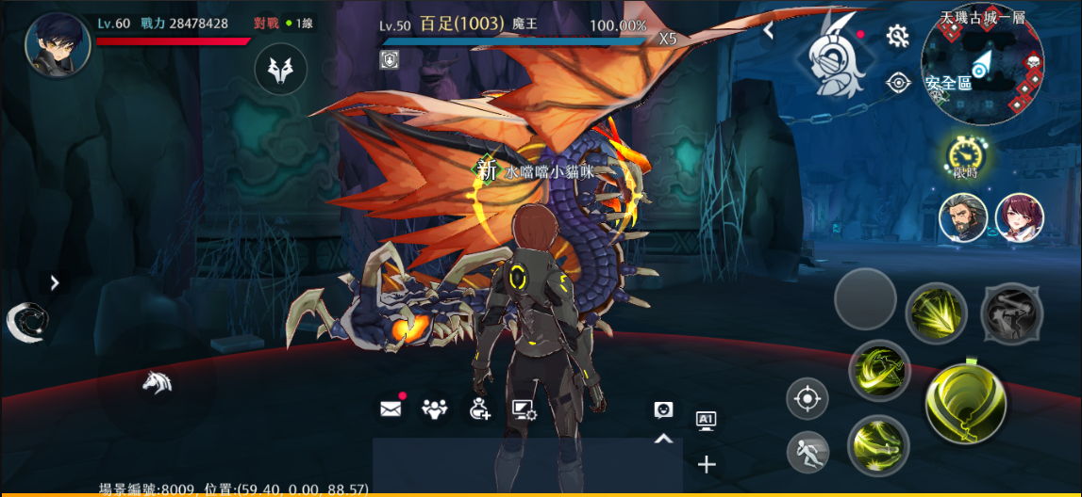

1 | 天機古城的王用世界王的血條

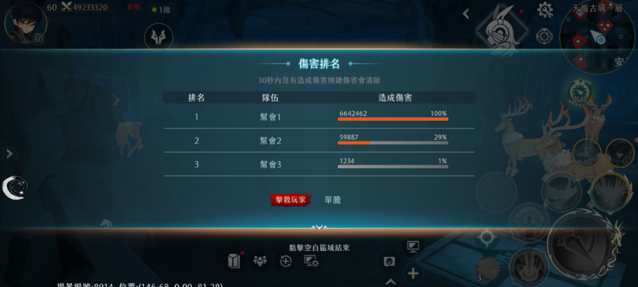
2

1 | 把古城中的王打死的傷害排名顯示

